Sheet1
 | パターン１
 | テクシード石井向工場 太陽光の再エネを全て自家消費で逆潮流無しパターン

 | 前提条件
1 | 太陽光発電設備200kW
2 | 蓄電池容量2700ｋWh
3 | 電力会社より電力購入の最大デマンド５０Kw以下とすること（３０分間の積算電力量を25ｋWh以下とする）→必須条件
4 | 電力会社の契約プランを市場価格連動とする。→下図の電力卸売約定価格を参照
5 | 電力会社への逆潮流（売電）は行わない→必須条件
6 | 土、日、祝は工場休止日となり、ほぼ消費電力は約15ｋｗで一定となる。

 | 目標
1 | 太陽光の再エネの余剰電力を０kWのとする
 | →消費電力が少なく、太陽光発電が過剰で蓄電池SOCが95％となった場合は、充電を停止し、太陽光発電量を抑制する
2 | 電力会社より電力購入の最大デマンド５０Kw以下にする為の蓄電池残量が不足する可能性がある場合は、事前に電気料金の安い時間帯に電力会社から購入して充電しておく
3 | 電気料金の購入コストが最安となるように、最低限必要な分を電気料金が安い時間帯に充電して、購入コストが高い時間帯に放電して購入コストの高い時間帯の電力を極力使わないようにする。
 |  | →太陽光の発電電力の購入コストは０円とする。
4 | 1週間のサイクルで上記の条件を満たす最適な蓄電池の充放電スケジュールを自動作成する（例 月曜日のAM0:00に来週の月～日のスケジュールを作成）→工場の来週の稼働スケジュールは与えられるものとする
 | ※１週間分の発電予測データ及び電力約定価格については、データベースより過去の同月日の平均的なデータを与えられるものとする
 | ※１週間分の需要予測データについては、工場稼働スケジュールにもとづき、過去の 同月日の平均的なデータを与えられるものとする
5 | 上記の翌週の週間スケジュール作成後、当日の３日前に天気予報を考慮して３日分（30分ごと）のスケジュールを１日おきに見直す（例：金曜の時点で、来週の月曜日分を見直し、土曜の時点で、来週月、火曜日、日曜の時点で来週月、火、水曜日分を見直しの様に順次見直していく）
6 | 前日の昼頃に明日の３０分ごとの確定した電力約定価格が与えられる
7 | 当日のAM８：００の時点で、天気予報と３０分ごとの電力約定価格を考慮してその日の３０分ごとのスケジュールを確定させる。
8 | 蓄電池のSOC精度向上の為、月に１回、SOCを下限5％、上限95％まで充放電を行う。この場合でも前提条件から逸脱しないこと。

 | パターン２
 | テクシード石井向工場 太陽光の再エネを優先して自家消費→石井工場で自家消費しきれない再エネをテクシード本社工場に自己託送する
 | ※土、日は自己託送せずに自家消費＋蓄電池に充電する
 | ※再エネの余剰分はテクシード本社に自己託送するので、太陽光発電量を抑制する制御が働かないように充放電のスケジュールを行う。
 | ただし、テクシード石井工場の 電力会社より電力購入の最大デマンド５０Kw以下とすること（３０分間の積算電力量を25ｋWh以下とする）→必須条件
 | ※テクシード石井工場、テクシード本社電力会社の契約プランを市場価格連動とする。→下図の電力卸売約定価格を参照
 | ※天候不順等で商用電源より充電が必要な場合は、事前に電気料金の安い時間帯に電力会社から購入して充電しておく
 | →条件によっては、電気料金の安い昼間の時間帯に、太陽光の余剰電力を充電しつつ追加で商用電源からの充電もOK
 | ※テクシード本社工場へ託送する時間帯は、電力単価の高い時間帯に託送を行う
 | ※蓄電池から放電して託送する量は、太陽光の余剰分を充電した量以上の託送は行わない（商用電源から充電した分は託送に使用せずに、石井工場内で使用する）
 | 目標
1 | 電気料金の購入コストが最安となるようにし、託送した売電金額が最大となるように充放電及び託送を行う。
2 | 充放電のスケジュール予測について、前日の１２時までに電力約定価格を考慮して翌日のスケジュールを確定させる。
 | 当日のAM８：００の時点で、天気条件、その他事情により本社需要が変更になる場合は、託送量のスケジュールを変更して対応
 | →テクシード電力会社の購入予定の電力量を変更することはNG
 | ※前日の１２時までに翌日のテクシード本社での電力会社からの購入電力量を確定させる。当日、テクシード本社での電力会社からの購入電力が予測より多くても少なくてもペナルティーの電気料金が発生する（インバランス）
 | ※託送の運用業務の詳細は、添付の「自己託送の運用業務資料を参照」して、各発電販売計画の最適な立案を行う
3 | 蓄電池のSOC精度向上の為、月に１回、SOCを下限5％、上限95％まで充放電を行う。この場合でも前提条件から逸脱しないこと。

 |  |  |  |  |  | 電力卸売市場
 |  |  | テクシード本社工場での託送電力、電力会社より購入電力のイメージ |  |  |  | https://www.jepx.jp/electricpower/market-data/spot/
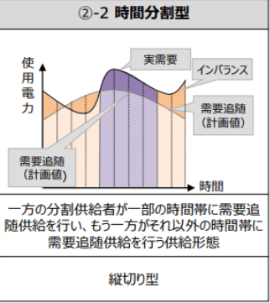
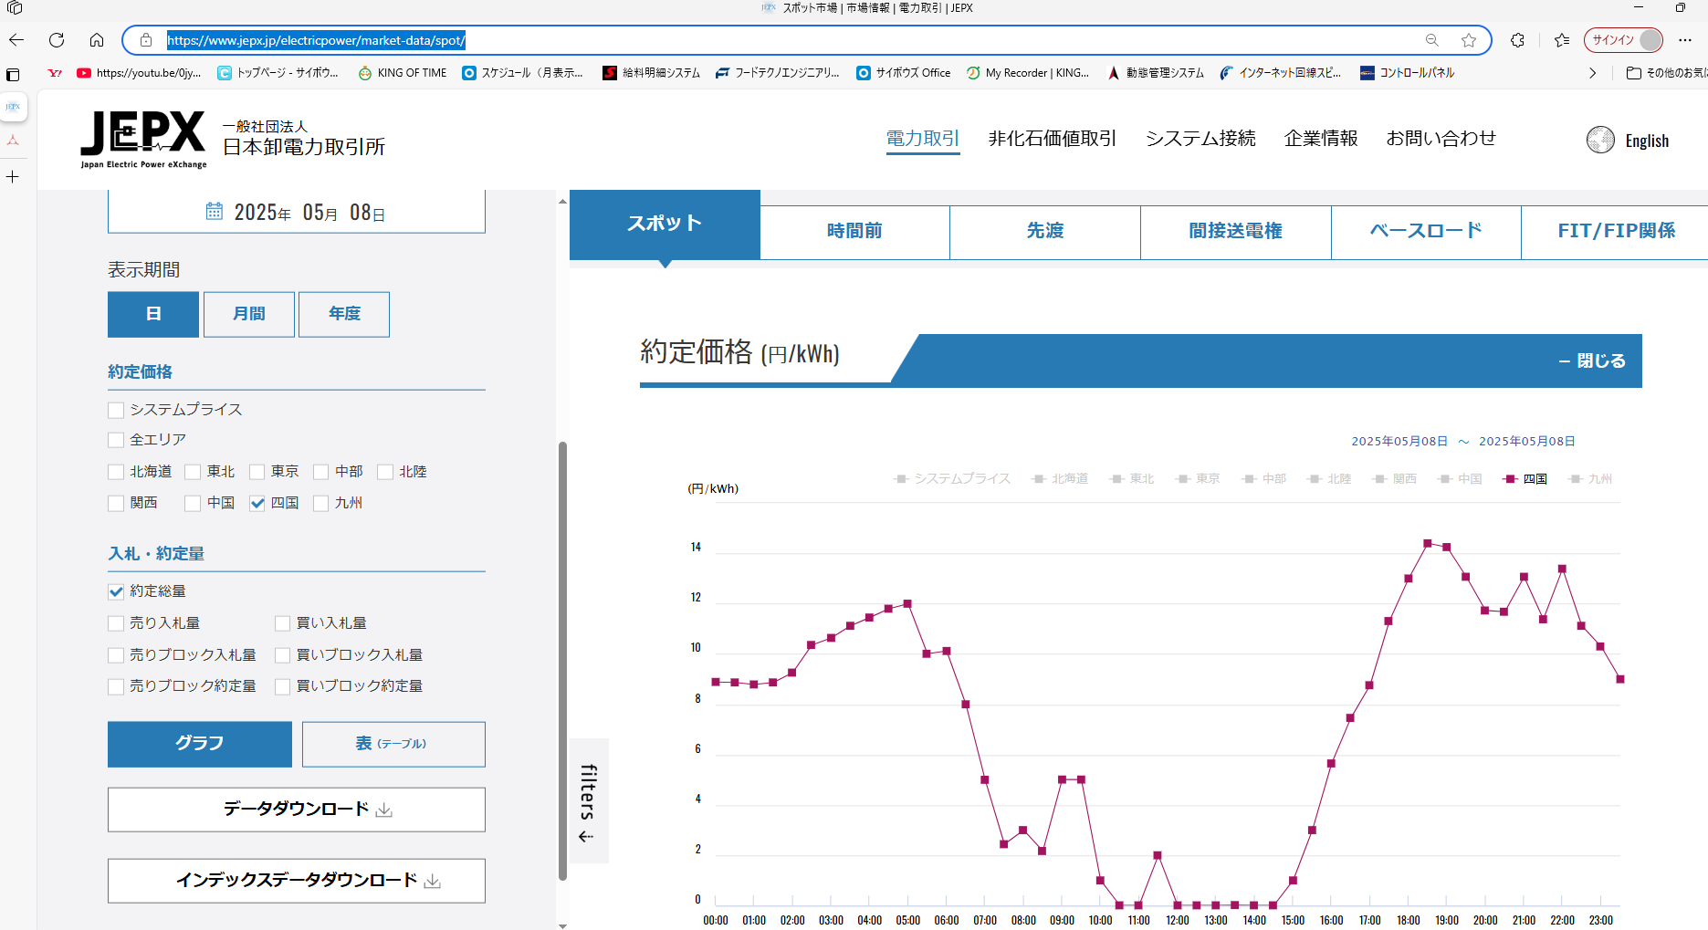
 |  |  |  | 自己託送実施分

 |  |  |  |  | 電力会社より購入分は、前日正午までに予測した購入量と
 |  |  |  |  | ズレが発生した場合、インバランスとしてペナルティーの電機料金が
 |  |  |  |  | 発生する。

 |  |  |  | 電力会社より購入分

四国電力管轄の５月８日の３０分ごとの電力１ｋｗｈあたりの卸値
※当日の太陽光の発電量予測、需要予測等によって日々変動する。
5/8は晴天で太陽光発電が過剰の為、昼の時間帯の値段はほぼ０円
ただし、太陽光発電が終わる夕方から値段が高騰する。
※この価格は前日の昼ぐらいに確定してダウンロード可能

